Betting Decisions
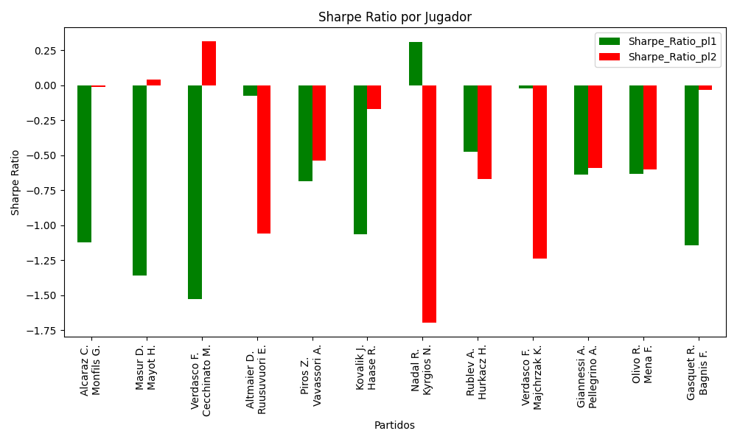
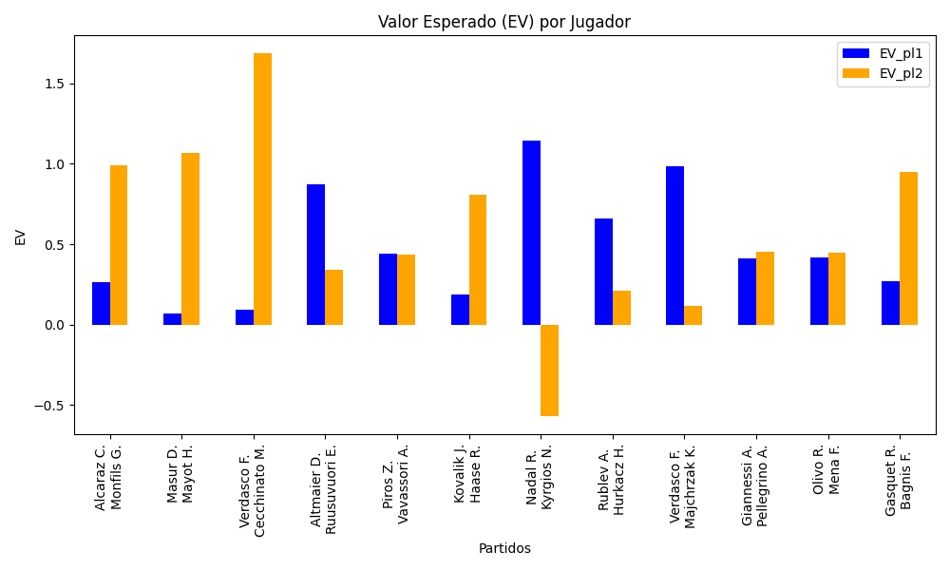
Surface | pl1 | pl1_flag | pl1_hand | pl1_bet | pl2 | pl2_flag | pl2_hand | pl2_bet | Result | DiffProffTime | DiffPts | DiffWeight | DiffHeight | Class | Prob_win_pl1 | Prob_win_pl2 | Accuracy | date_run | EV_pl1 | EV_pl2 | Std_Dev_pl1 | Std_Dev_pl2 | Sharpe_Ratio_pl1 | Sharpe_Ratio_pl2 | Best_Bet_EV | match | Best_Bet | Best_Bet_Sharpe | Money_to_Bet | Prob_Win | Payout
hard | Alcaraz C. | ESP | Right-Handed | 1.33 | Monfils G. | FRA | Right-Handed | 3.36 | 0 | -15 | 423 | -13 | -8 | 0 | 0.54343212538 | 0.45656787462 | 0.5 | 2022-03-17 | 0.26619685213 | 0.99063593336 | 0.66248640465 | 1.6736498644 | -1.1227447728 | -0.011569962781 | 0.26619685213 | Alcaraz C. Monfils G. | pl1 | -1.1227447728 | 1 | 0.54343212538 | 1.33
clay | Masur D. | DEU | Right-Handed | 1.39 | Mayot H. | FRA | Right-Handed | 2.74 | 0 | 6 | 228 | 7 | 5 | 1 | 0.44726783102 | 0.55273216898 | 0.5 | 2022-03-17 | 0.068970116128 | 1.067218312 | 0.69112404458 | 1.3623596274 | -1.3615933221 | 0.041999418397 | 1.067218312 | Masur D. Mayot H. | pl2 | 0.041999418397 | 1 | 0.55273216898 | 2.74
hard | Verdasco F. | ESP | Left-Handed | 1.2 | Cecchinato M. | ITA | Right-Handed | 4.34 | 0 | 8 | -306 | 12 | 3 | 1 | 0.49721695083 | 0.50278304917 | 0.5 | 2022-03-17 | 0.09387729183 | 1.6848614826 | 0.59999070549 | 2.1699663849 | -1.5268948332 | 0.31100089258 | 1.6848614826 | Verdasco F. Cecchinato M. | pl2 | 0.31100089258 | 1.156439627 | 0.50278304917 | 4.34
hard | Altmaier D. | DEU | Right-Handed | 3.55 | Ruusuvuori E. | FIN | Right-Handed | 1.28 | 0 | 1 | -79 | 9 | 3 | 1 | 0.41189213114 | 0.58810786886 | 0.5 | 2022-03-17 | 0.87410919668 | 0.340885941 | 1.7472240371 | 0.62998500494 | -0.077775259746 | -1.062111088 | 0.340885941 | Altmaier D. Ruusuvuori E. | pl2 | -1.062111088 | 1 | 0.58810786886 | 1.28
clay | Piros Z. | HUN | Right-Handed | 1.66 | Vavassori A. | ITA | Right-Handed | 2.14 | 0 | -4 | -99 | -10 | -13 | 0 | 0.54243101053 | 0.45756898947 | 0.5 | 2022-03-17 | 0.44286648802 | 0.43676662692 | 0.82700595132 | 1.0661402023 | -0.68576714723 | -0.53767166067 | 0.44286648802 | Piros Z. Vavassori A. | pl1 | -0.68576714723 | 1 | 0.54243101053 | 1.66
clay | Kovalik J. | SVK | Right-Handed | 1.55 | Haase R. | NLD | Right-Handed | 2.38 | 0 | -3 | -15 | 5 | -8 | 1 | 0.46596097711 | 0.53403902289 | 0.5 | 2022-03-17 | 0.18820049162 | 0.80505189738 | 0.77320199894 | 1.1872391984 | -1.0628522812 | -0.17262578839 | 0.80505189738 | Kovalik J. Haase R. | pl2 | -0.17262578839 | 1 | 0.53403902289 | 2.38
hard | Nadal R. | ESP | Left-Handed | 1.4 | Kyrgios N. | AUS | Right-Handed | 3.01 | 0 | 9 | 6022 | 0 | -8 | 0 | 0.89294221199 | 0.10705778801 | 0.5 | 2022-03-17 | 1.1430613088 | -0.57069827008 | 0.43286138584 | 0.93065197956 | 0.30739935029 | -1.6984848308 | 1.1430613088 | Nadal R. Kyrgios N. | pl1 | 0.30739935029 | 0.78456383938 | 0.89294221199 | 1.4
hard | Rublev A. | RUS | Right-Handed | 1.54 | Hurkacz H. | POL | Right-Handed | 2.5 | 0 | 1 | 1122 | -11 | -8 | 0 | 0.65398107219 | 0.34601892781 | 0.5 | 2022-03-17 | 0.66111192336 | 0.21106624734 | 0.73257693072 | 1.1892482642 | -0.4762476977 | -0.67179728299 | 0.66111192336 | Rublev A. Hurkacz H. | pl1 | -0.4762476977 | 1 | 0.65398107219 | 1.54
hard | Verdasco F. | ESP | Left-Handed | 2.64 | Majchrzak K. | POL | Right-Handed | 1.45 | 0 | 12 | -408 | 12 | 8 | 0 | 0.54447544718 | 0.45552455282 | 0.5 | 2022-03-17 | 0.98189062773 | 0.11603515441 | 1.3147675366 | 0.72212610913 | -0.021379727967 | -1.2379622261 | 0.98189062773 | Verdasco F. Majchrzak K. | pl1 | -0.021379727967 | 1 | 0.54447544718 | 2.64
clay | Giannessi A. | ITA | Left-Handed | 1.87 | Pellegrino A. | ITA | Right-Handed | 1.87 | 0 | 6 | 251 | 1 | 0 | 1 | 0.49278273086 | 0.50721726914 | 0.5 | 2022-03-17 | 0.41428643756 | 0.45571356244 | 0.93490258854 | 0.93490258854 | -0.63719318968 | -0.59288148771 | 0.45571356244 | Giannessi A. Pellegrino A. | pl2 | -0.59288148771 | 1 | 0.50721726914 | 1.87
clay | Olivo R. | ARG | Right-Handed | 1.87 | Mena F. | ARG | Right-Handed | 1.86 | 0 | 1 | -15 | -5 | -3 | 1 | 0.49313851113 | 0.50686148887 | 0.5 | 2022-03-17 | 0.41530752695 | 0.44962385816 | 0.9349119562 | 0.92991242702 | -0.63609462807 | -0.60261173585 | 0.44962385816 | Olivo R. Mena F. | pl2 | -0.60261173585 | 1 | 0.50686148887 | 1.86
hard | Gasquet R. | FRA | Right-Handed | 1.3 | Bagnis F. | ARG | Left-Handed | 3.36 | 0 | 3 | 1 | -3 | 0 | 0 | 0.55293241651 | 0.44706758349 | 0.5 | 2022-03-17 | 0.27174455798 | 0.949214664 | 0.64634734407 | 1.6705592893 | -1.1421961408 | -0.03638621891 | 0.27174455798 | Gasquet R. Bagnis F. | pl1 | -1.1421961408 | 1 | 0.55293241651 | 1.3

Monte Carlo Summary
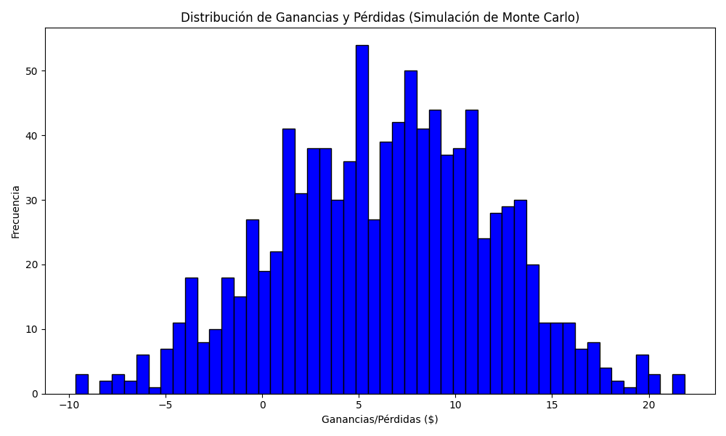
Promedio de Ganancia/Pérdida | Mediana de Ganancia/Pérdida | Ganancia/Pérdida Máxima | Ganancia/Pérdida Mínima | Probabilidad de Ganancia (>0)
6.3555170417 | 6.6166903377 | 21.857337356 | -9.6610034664 | 0.542

